Зав-ть Оклада от Разряда
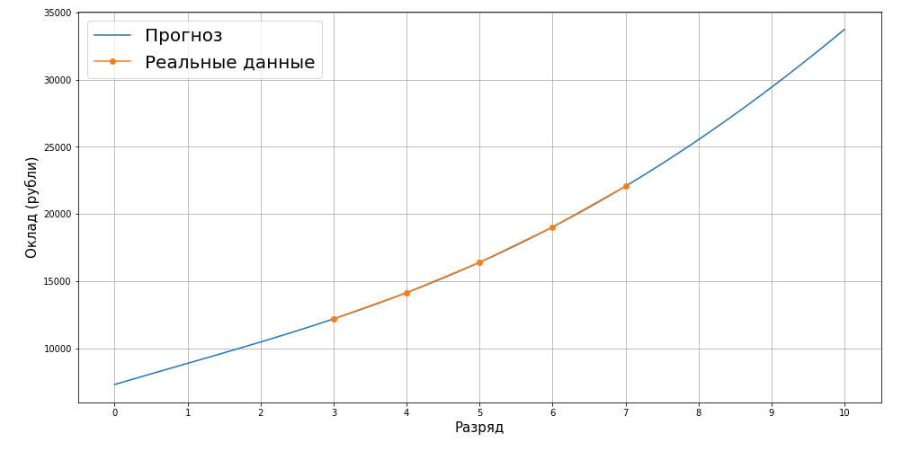
Разряд | Служебные переменные для линейной регрессии |  |  | Коэффициенты линейной регрессии для расчёта оклада |  |  |  |  | Оклад | Данные значения расчитываются методом линейной регрессии по полиномам поля "Разряд" (до 4 порядка включительно) с использованием sklearn. Для анализа взяты данные из таблицы "DataAnalytics" из диапазона A4:C8.
 | Разряд^2 | Разряд^3 | Разряд^4 | w1 | w2 | w3 | w4 | bias
1 | 1 | 1 | 1 | 1620 | -64.166666 | 25 | -0.83333333 | 7290 | 8870.00
2 | 4 | 8 | 16 | 1620 | -64.166666 | 25 | -0.83333333 | 7290 | 10460.00
3 | 9 | 27 | 81 | 1620 | -64.166666 | 25 | -0.83333333 | 7290 | 12180.00
4 | 16 | 64 | 256 | 1620 | -64.166666 | 25 | -0.83333333 | 7290 | 14130.00
5 | 25 | 125 | 625 | 1620 | -64.166666 | 25 | -0.83333333 | 7290 | 16390.00 | MSE по тестовой выборке составляет 3.308722450212111e-24.
6 | 36 | 216 | 1296 | 1620 | -64.166666 | 25 | -0.83333333 | 7290 | 19020.00
7 | 49 | 343 | 2401 | 1620 | -64.166666 | 25 | -0.83333333 | 7290 | 22060.00
8 | 64 | 512 | 4096 | 1620 | -64.166666 | 25 | -0.83333333 | 7290 | 25530.00 | Ссылка на файл с исходным кодом расчётов
9 | 81 | 729 | 6561 | 1620 | -64.166666 | 25 | -0.83333333 | 7290 | 29430.00
10 | 100 | 1000 | 10000 | 1620 | -64.166666 | 25 | -0.83333333 | 7290 | 33740.00
 |  |  |  |  |  |  |  |  |  |  | Таким образом выделены веса Линейной регрессии и иные константные величины

Зав-ть Коэффициента от Разряда
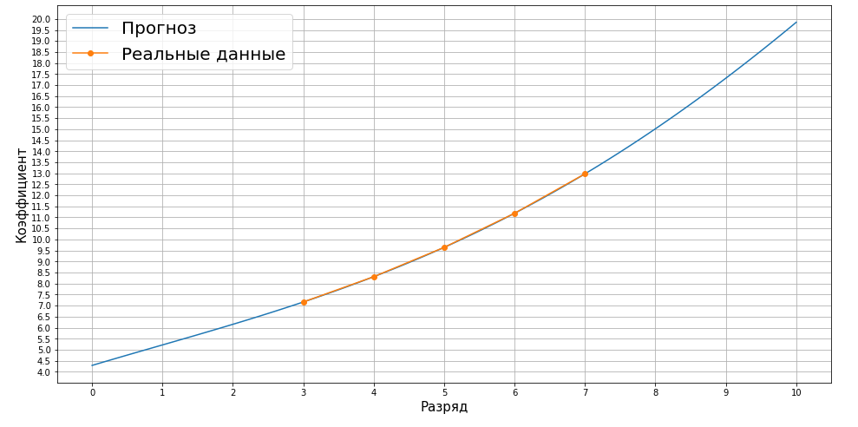
Разряд | Служебные переменные для линейной регрессии |  |  | Коэффициенты линейной регрессии для расчёта оклада |  |  |  |  | Коэффициент k | Данные значения расчитываются методом линейной регрессии по полиномам поля "Разряд" (до 4 порядка включительно) с использованием sklearn. Для анализа взяты данные из таблицы "DataAnalytics" из диапазона A4:C8.
 | Разряд^2 | Разряд^3 | Разряд^4 | w1 | w2 | w3 | w4 | bias
1 | 1 | 1 | 1 | 0.95294 | -0.03775 | 0.01471 | -0.00049 | 4.28824 | 5.2176470543
2 | 4 | 8 | 16 | 0.95294 | -0.03775 | 0.01471 | -0.00049 | 4.28824 | 6.152941172
3 | 9 | 27 | 81 | 0.95294 | -0.03775 | 0.01471 | -0.00049 | 4.28824 | 7.1647058785
4 | 16 | 64 | 256 | 0.95294 | -0.03775 | 0.01471 | -0.00049 | 4.28824 | 8.3117647036
5 | 25 | 125 | 625 | 0.95294 | -0.03775 | 0.01471 | -0.00049 | 4.28824 | 9.6411764712 | MSE по тестовой выборке составляет 2.051038353574630e-30.
6 | 36 | 216 | 1296 | 0.95294 | -0.03775 | 0.01471 | -0.00049 | 4.28824 | 11.188235299
7 | 49 | 343 | 2401 | 0.95294 | -0.03775 | 0.01471 | -0.00049 | 4.28824 | 12.9764706
8 | 64 | 512 | 4096 | 0.95294 | -0.03775 | 0.01471 | -0.00049 | 4.28824 | 15.017647079 | Ссылка на файл с исходным кодом расчётов
9 | 81 | 729 | 6561 | 0.95294 | -0.03775 | 0.01471 | -0.00049 | 4.28824 | 17.311764738
10 | 100 | 1000 | 10000 | 0.95294 | -0.03775 | 0.01471 | -0.00049 | 4.28824 | 19.84705887
 |  |  |  |  |  |  |  |  |  |  | Таким образом выделены веса Линейной регрессии и иные константные величины

